CollectiveAccess
Image | Object | Description | Date
 | [LEER] ()
 | [LEER] ()
 | Mistgabel (A1115) | Mistgabeln wurden hauptsächlich bei der Stallfütterung und Entmistung verwendet. Der kurze, kräftige Stiel ermöglicht das Heben schwerer Lasten.
 | Schaufel (A1273) | Schaufeln wurden noch bis ins 20. Jahrhundert hinein vorrangig von Schmieden gefertigt. Dementsprechend viele Schaufelformen gab es - je nach den individuellen Bedürfnissen des Bauern angefertigt. Im 20. und 21. Jahrhundert wurden Schaufeln zunehmend industriell gefertigt und häufig durch Vertreter verkauft. Grundlegend kann aber festgehalten werden, dass leichterer Boden mit einem breiteren Schaufelblatt bearbeitet werden konnte. Je härter und schwerer der Boden war, desto schmaler und auch schwerer musste das Schaufelblatt sein.
 | Hacke (A1293) | Die Formen und Verwendungen von Hacken sind zahlreich und lassen sich nur schwer vereinheitlichen. Eine Gemeinsamkeit ist jedoch, dass Hacken bis zum Aufkommen größerer Hackmaschinen in den Jahren nach dem ersten Weltkrieg auf dem Feld zur Bodenbearbeitung eingesetzt wurden. Nachher wurden sie immer mehr von der Feld- in die Gartenarbeit verdrängt.
 | Weidenkorb (A1302) | Körbe waren alltägliche Behältnisse zur Aufbewahrung und auch zum Transport von Lebensmitteln und Alltagsgütern.
 | Weidenkorb (A1303) | Körbe waren alltägliche Behältnisse zur Aufbewahrung und auch zum Transport von Lebensmitteln und Alltagsgütern.
 | Plakat "Ph. Mayfarth & Co." (A1311) | Dieses Plakat warb für die Frankfurter Landmaschinenfabrik "Philipp Mayfarth und Co." Die 1872 gegründete Firma produzierte erfolgreich Maschinen und Geräte für den landwirtschaftlichen Einsatz. 1906 konnte neben zahlreichen weiteren auch eine Niederlassung in Leipzig eröffnet werden.
 | Pflanzenschneider für Halme (A1329)
 | Hecksense, Fragment ohne Sensenblatt (A1331) | Hecksensen dienten zum Schneiden von kurzen Getreidesorten. Sie verfügten über ein hölzernes Gestell, das sogenannte Heckgestell, oberhalb des Sensenblattes. Dieses Heckgestell bewirkte, dass geschnittenes Korn besser in Schwaden fiel. Schwaden sind die Reihen von gemähtem Getreide oder auch der Vorgang des Ablegens in Reihen – das Korn wurde geschwadet. Da dieses Schwaden mit kurzen Getreidesorten wie Gerste und Weizen, aber auch bei liegendem Getreide schwieriger war als bei langstieligen, aufrecht stehenden Pflanzen, wurden hierfür Hecksensen eingesetzt.
 | Erntegabel (A1342)
 | Hufeisen (A1430) | Um das Hufhorn der Hufe von Arbeitstieren vor zu schnellem Abrieb zu schützen, war es wichtig, dieses zu schützen. Hierfür wurden Hufeisen angebracht. Diese bestehen in der Regel aus Schmiedeeisen und werden mittels Nägeln an der Hornwand des Hufes befestigt. Jedes Hufeisen wird individuell auf die Bedürfnisse des jeweiligen Pferdes angepasst. Dabei spielen beispielsweise Größe, Gewicht, Einsatzgebiet oder mögliche Beinfehlstellungen eine Rolle.
 | Hufeisen (A1432) | Um das Hufhorn der Hufe von Arbeitstieren vor zu schnellem Abrieb zu schützen, war es wichtig, dieses zu schützen. Hierfür wurden Hufeisen angebracht. Diese bestehen in der Regel aus Schmiedeeisen und werden mittels Nägeln an der Hornwand des Hufes befestigt. Jedes Hufeisen wird individuell auf die Bedürfnisse des jeweiligen Pferdes angepasst. Dabei spielen beispielsweise Größe, Gewicht, Einsatzgebiet oder mögliche Beinfehlstellungen eine Rolle.
 | Hufeisen (A1433) | Um das Hufhorn der Hufe von Arbeitstieren vor zu schnellem Abrieb zu schützen, war es wichtig, dieses zu schützen. Hierfür wurden Hufeisen angebracht. Diese bestehen in der Regel aus Schmiedeeisen und werden mittels Nägeln an der Hornwand des Hufes befestigt. Jedes Hufeisen wird individuell auf die Bedürfnisse des jeweiligen Pferdes angepasst. Dabei spielen beispielsweise Größe, Gewicht, Einsatzgebiet oder mögliche Beinfehlstellungen eine Rolle.
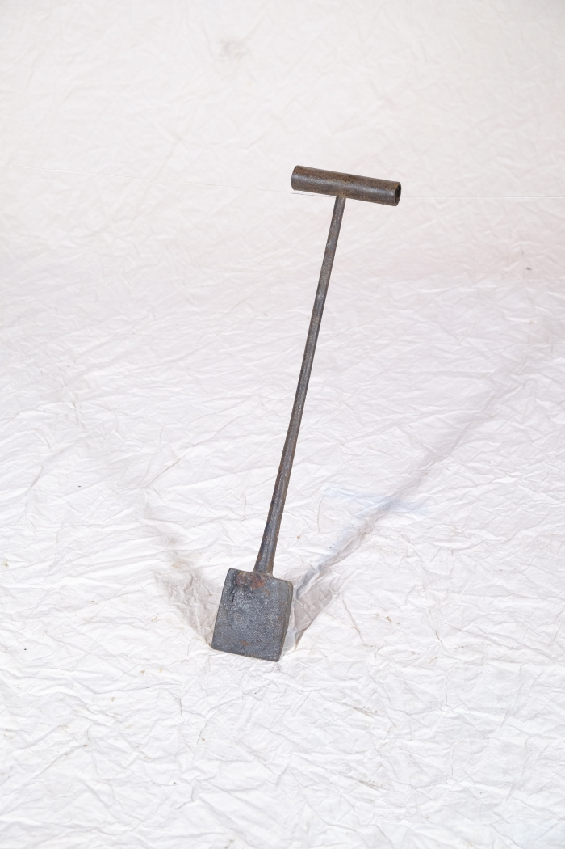
 | Kupiereisen (A1439)
 | Knackschlaghammer (A1461) | Die Besonderheit dieses Hammers ist, dass der Hammerkopf auf einen Ast gesteckt und dort belassen wurde, bis der Ast kräftig genug war, um den Hammerkof zu fixieren und zu tragen. Der vorliegende Hammer wurde auf einen Haselstrauch gesteckt, der durch das "Auge", die Aussparung für den Stiel, hindurchgewachsen ist. Mit dieser Hammerart wurden vorrangig Steine geschlagen und zerkleinert. Sie wurden genutzt, um Wege auf Feldern anzulegen, was meist Frauenaufgabe war.
 | Transportschlitten (A1476)
 | Säwanne (A1506)
 | Spitzhacke (A1511)
 | Dengelamboss (A1526) | Vor dem Aufkommen von Mähmaschinen um die Jahrhundertwende vom 19. zum 20. Jahrhundert wurden Korn und Gras mit Sensen und Sicheln geschnitten. Diese mussten vor Beginn der Arbeit stets geschärft werden, was als Dengeln bezeichnet wird. Zum Dengeln wurde die Schneide der Sense oder Sichel mit einem Schlosser- oder Dengelhammer auf einem kleinen Amboss beschlagen, um sie so nach vorn hin zu verdünnen und zu schärfen. Dieser transportable Dengelamboss ließ sich verschiedene Untergründe wie etwa direkt in den Feldboden oder in einen Holzklotz einschlagen, falls das Arbeitsgerät unterwegs nachgeschärft werden musste.
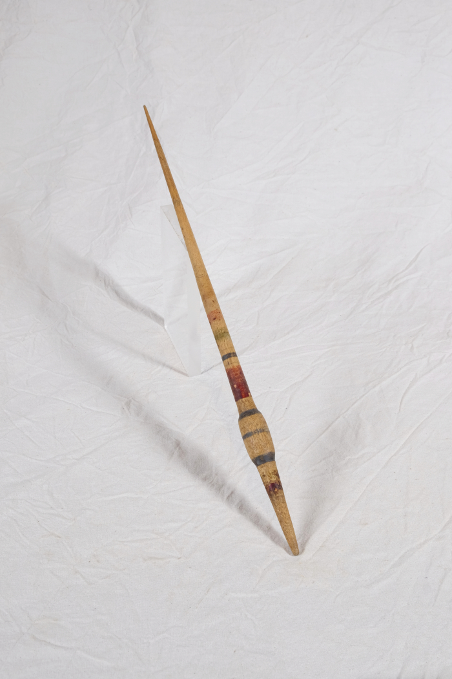
 | Spindel (A1550)
 | Hufeisen (A1589) | Um das Hufhorn der Hufe von Arbeitstieren vor zu schnellem Abrieb zu schützen, war es wichtig, dieses zu schützen. Hierfür wurden Hufeisen angebracht. Diese bestehen in der Regel aus Schmiedeeisen und werden mittels Nägeln an der Hornwand des Hufes befestigt. Jedes Hufeisen wird individuell auf die Bedürfnisse des jeweiligen Pferdes angepasst. Dabei spielen beispielsweise Größe, Gewicht, Einsatzgebiet oder mögliche Beinfehlstellungen eine Rolle.
 | Hufeisen (A1591) | Um das Hufhorn der Hufe von Arbeitstieren vor zu schnellem Abrieb zu schützen, war es wichtig, dieses zu schützen. Hierfür wurden Hufeisen angebracht. Diese bestehen in der Regel aus Schmiedeeisen und werden mittels Nägeln an der Hornwand des Hufes befestigt. Jedes Hufeisen wird individuell auf die Bedürfnisse des jeweiligen Pferdes angepasst. Dabei spielen beispielsweise Größe, Gewicht, Einsatzgebiet oder mögliche Beinfehlstellungen eine Rolle.
 | Rübengabel (A1611)
 | Sense (A1621) | Sensen dienten zum Schneiden von Gras und Getreide. Dabei war eine Vielzahl an Sensenblättern gebräuchlich, die sich in Länge und Form unterschieden. Das Blatt dieser Sense ist 110cm lang. Mit langen Sensenblättern wurden grundsätzlich eher hohe Getreidedorten auf größerer Fläche geschnitten, mit kurzen Blättern eher niedrigere Pflanzen wie Gräser an unzugänglicheren Stellen.
 | Kelle (A1650)
 | Zügel (A1723)
 | Riemen mit Schellen (A1726)
 | Zügel (A1727)
 | Zügel (A1728)
 | Hinterkummet (A1729)
 | Scherbaum (A1730)
 | Scherbaum (A1731)
 | Zügel (A1732)
 | Schaufel (A1735)
 | Kopfgeschirr (A1736)
 | Trense (A1737)
 | Trense (A1738)
 | Trense (A1739)
 | Wetzsteinköcher (A1787) | Um während der Mahd die Schneiden der Sensen und Sicheln auch auf dem Feld nachschärfen zu können, trug man bis ins ausgehende 19. Jahrhundert einen Wetzstein bei sich. Dieser bestand oft aus Sand- oder Schiefergestein. Da der Stein jedoch nur gut schliff, wenn er nass war, benötigte man stets Wasser. Hierfür wurde der Wasserbehälter, der regional unterschiedlich genannt wurde, am Gürtel getragen. Oft war dem Wasser noch Essig zugesetzt, was die Schleifwirkung des Steines noch erhöhen sollte.
 | Wetzstein (A1795) | Um während der Mahd die Schneiden der Sensen und Sicheln auch auf dem Feld nachschärfen zu können, trug man bis ins ausgehende 19. Jahrhundert einen Wetzstein bei sich.
 | Stoßbutterfass (A1796) | In einem Stoßbutterfass wurde aus Rahm Butter hergestellt. Der Rahm, der zuvor von der Milch abgeschöpft worden war, wurde mit Hilfe des Stößers, der in senkrechten Auf- und Abbewegungen geführt wurde, solange geschlagen, bis er verbutterte.
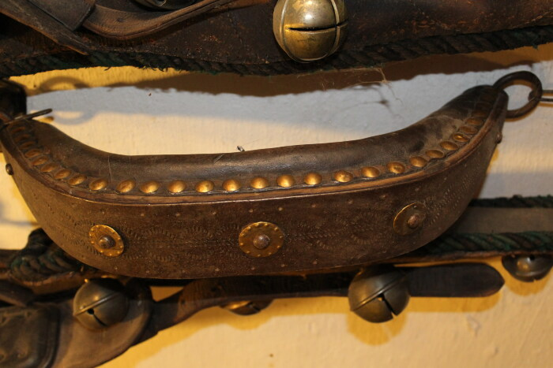 | Stirnjoch für Ochsen (A1821) | Das Stirnjoch wurden an den Hörnern des Zugtieres befestigt. Es ist daher nur für Hornträger geeignet.
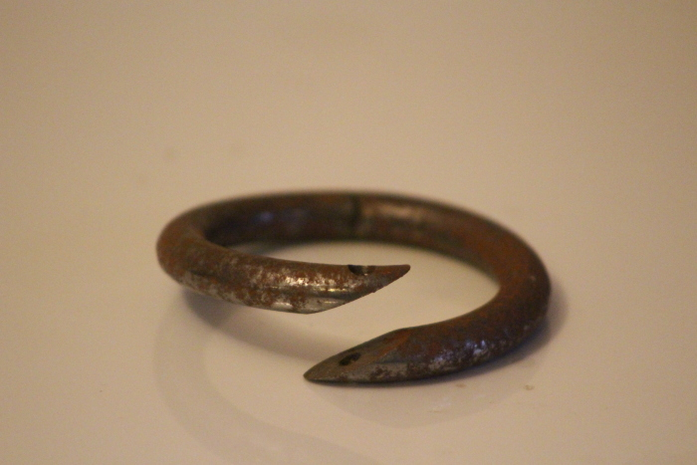 | Nasenring (A1851) | Metallring zum Führen eines Rindes
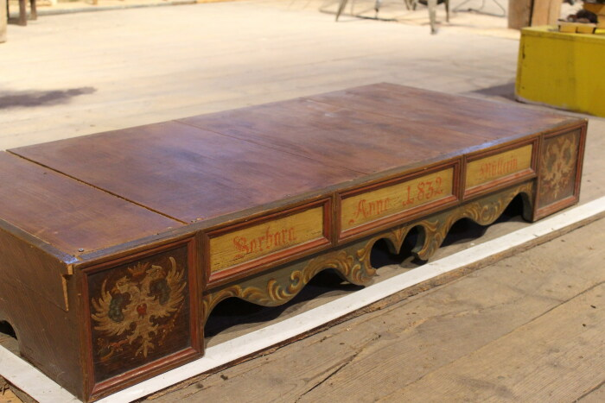 | Bettgestell (A1852) | Bettgestell mit Habsburgischem Doppeladler an Kopf- und Fußende
 | Mangel (D1009)
 | Kommode (G1006)
 | Stoßmesser (G1012)
 | Knarre (G1013)
 | Zange (G1014)
 | Zange (G1015)
 | Beil (G1016)
 | Maulklemme (G1017)
 | Nageleisen (G1018)
 | Axt aus Schmiede (G1019)
 | Separator zur Rahmgewinnung für die Butterbereitung (Modell mit Handbetrieb) (G1026)
 | Separator "Miele" (G1027) | Der Separator "Miele" diente zur Rahmgewinnung für die Butterherstellung. Er verfügte über eine Riemenscheibe für einen Kraftantrieb, musste also nicht von Hand betrieben werden.
 | Pferdepeitsche (G1043)
 | Pferdesattel (G1044)
 | Dengelhammer (G1047)
 | Dengelhammer (G1048)
 | Zweispänner-Kummet (G1051)
 | Pferdepeitsche (G1060)
 | Pferdepeitsche (G1061)
 | Gurt für Zugzwecke und Lederriemen (G1071)
 | Kumtbock mit 4 Pferdedecken und 20 Geschirrteilen (G1081)
 | Ochsenjoch (G1088)
 | Melkbecher (G1089)

